EXPERIENCIA GENERAL
RENTING DE ANTIOQUIA - RENTAN
INVITACION PRIVADA No 024 DE 2025
ACREDITACIÓN EXPERIENCIA GENERAL - FORMATO No 3
Numeral 3.8.1 Para habilitarse en el Proceso de Contratación, el Proponente acreditará que la sumatoria de los contratos aportados como experiencia es mayor o igual al cien por ciento (100 %) respecto del valor total del Presupuesto Oficial establecido para el Proceso de Contratación expresado en SMMLV. Estos contratos serán verificados en el Registro Único de Proponentes (RUP) y en el “Formato 3 – Experiencia”, para los Proponentes que no están obligados a estar inscritos en el RUP, cumpliendo con los requisitos de experiencia previstos en el numeral “10.1 Acreditación de la experiencia del Proponente” de la invitación. Númeral 10.1 Para que a los Proponentes se les otorgue puntaje por su experiencia aportarán: (i) el Registro Único de Proponentes (RUP), para aquellos que estén obligados a tenerlo;(ii) alguno de los documentos válidos señalados en el numeral 10.1.5 de la invitación que acredite su experiencia relacionada en el RUP. EXPERIENCIA GENERAL, Que correspondan o hayan incluido actividades de: - INTERVENTORÍA A PROYECTOS QUE HAYAN CONTENIDO LA EJECUCIÓN DE ACTIVIDADES DE: CONSTRUCCIÓN O RECONSTRUCCIÓN O MEJORAMIENTO EN PAVIMENTO ASFALTICO O CONCRETO HIDRÁULICO O PLACA HUELLA O ASFALTO NATURAL O ASFÁLTICA O PAVIMENTO ARTICULADO O ADOQUINADO DE VÍAS PRIMARIAS O SECUNDARIAS O VÍAS TERCIARIAS O VÍAS URBANAS O PISTAS DE AEROPUERTOS 3.8.1 EXIGENCIA MÍNIMA DE LA EXPERIENCIA DEL PROPONENTE Para habilitarse en el Proceso de Contratación, el Proponente acreditará que la sumatoria de los contratos aportados como experiencia es mayor o igual al cien por ciento (100 %) respecto del valor total del Presupuesto Oficial establecido para el Proceso de Contratación expresado en SMMLV. Estos contratos serán verificados en el Registro Único de Proponentes (RUP) y en el “Formato 3 – Experiencia”, para los Proponentes que no están obligados a estar inscritos en el RUP, cumpliendo con los requisitos de experiencia previstos en el numeral “10.1 Acreditación de la experiencia del |  |  |  |  |  |  |  |  |  |  |  |  | w
No PROPUESTA | PROPONENTE | INTEGRANTES | REQUISITOS EXPERIENCIA | CERTIFICACION No.1 | CERTIFICACION No.2 | CERTIFICACION No.3 | CERTIFICACION No.4 | CERTIFICACION No.5 | CERTIFICACION No.6 | CONTRATOS EN SMLMV, | Observacion | CUMPLE/NO CUMPLE EXPERIENCIA GENERAL DEL PROPONENTE
PROPUESTA No 1 | ARREDONDO MADRID INGENIEROS CIVILES S.A.S (AIM S.A.S) CON NIT 890.929122-8 | ARREDONDO MADRID INGENIEROS CIVILES S.A.S (AIM S.A.S) CON NIT 890.929122-8 | FOLIOS DE LA PROPUESTA | PAGINA 389 DE LA PROPUESTA | PAGINA 397 DE LA PROPUESTA | PAGINA 403 DE LA PROPUESTA | PAGINA 420 DE LA PROPUESTA |  |  |  |  | CUMPLE
 |  |  | OBJETO DEL CONTRATO | Interventoría integral que incluye pero no se limita a la interventoría técnica, financiera, administrativa, juridica, gestión social, predial y ambiental para el mejoramiento del proyecto Villagarzón- San José del Fragua Fase 2 en el programa de corredores prioritarios para la prosperidad -Módulo 3. | Interventoría de las obras de construcción y pavimentación carretera Valledupar- Badillo- San Juan del Cesar. | Interventoría técnica, administrativa, financiera, socio-ambiental, contable y juridica para la construcción del intercambio vial de la calle 77 sur y ejecución de sus obras complementarias, en jurisdicción de los Municipios de Itagui, Sabaneta y La Estrella. | Interventoría de las obras de mejoramiento y pavimentación del sector K0+000 (Otu) K10+500 (La Cruzada) de la carretera Cisneros- Vegachi- Remedios, Segovia- Zaragoza. (Incluye en su alcance la construcción de un puente en concreto) |  |  | CONTRATOS APORTADOS
 |  |  | INTEGRANTE QUE APORTA LA EXPERIENCIA | AIM S.A.S | AIM S.A.S | AIM S.A.S | AIM S.A.S |  |  | 4
 |  |  | PARTICIPACIÓN | 50% | 50% | 33% | 50%
 |  |  | No. CONTRATO Y CONTRATANTE | INVIAS-637 DE 2012 | INVIAS-781-99 | ÁREA METROPOLITANA DEL VALLE DE ABURRÁ-CM 281 DE 2014 | INVIAS-555 DE 2003
 |  |  | FECHA DE INICIO Y TERMINACÓN | 9/08/2012-28/12/2015 | 25/01/1999-31/12/2000 | 12/03/2014-12/08/2016 | 13/01/2004-01/10/2005
 |  |  | VALOR EN SMLMV EN RUP | 7,576.86 | 4,721.61 | 9,046.07 | 2,126.76 |  |  | 10,227.67
 |  |  | No DE CONTRATO EN EL RUP | 121 | 57 | 148 | 58
 |  |  | TIPO DE CERTIFICADO | CERTIFICADO | CERTIFICADO | CERTIFICADO | CERTIFICADO
 |  |  | CUMPLE/NO CUMPLE EL CONTRATO | CUMPLE | CUMPLE | CUMPLE | CUMPLE
PROPUESTA No 2 | JUAN MANUEL SUÁREZ OSORIO CON CC 98.639.809 | JUAN MANUEL SUÁREZ OSORIO CON CC 98.639.809 | FOLIOS DE LA PROPUESTA | DOCUMENTO: Exp Específica y Gral IP 024 de 2025 JMSO.pdf | DOCUMENTO: Exp Específica y Gral IP 024 de 2025 JMSO.pdf | DOCUMENTO: Exp Específica y Gral IP 024 de 2025 JMSO.pdf | DOCUMENTO: Exp Específica y Gral IP 024 de 2025 JMSO.pdf | DOCUMENTO: Exp Específica y Gral IP 024 de 2025 JMSO.pdf | DOCUMENTO: Exp Específica y Gral IP 024 de 2025 JMSO.pdf |  |  | CUMPLE
 |  |  | OBJETO DEL CONTRATO | INTERVENTORÍA TÉCNICA, ADMINISTRATIVA, FINANCIERA Y AMBIENTAL PARA EL MEJORAMIENTO DEL ENTORNO URBANÍSTICO CORREDOR METROPOLITANO DEL MUNICIPIO DE ITAGÜÍ | INTERVENTORÍA TÉCNICA, ADMINISTRATIVA, FINANCIERA, JURIDICA Y AMBIENTAL PARA EL MEJORAMIENTO Y MANTENIMIENTO DE ESPACIOS PUBLICOS PARA LA TRANSITABILIDAD DE LAS COMUNAS 1, 2, 3 Y 6 EN EL MUNICIPIO DE ITAGUÍ | INTERVENTORÍA TÉCNICA, ADMINISTRATIVA, FINANCIERA, JURÍDICA Y AMBIENTAL PARA LA ADECUACIÓN Y MEJORAMIENTO DE ESPACIOS PÚBLICOS PARA LA MOVILIDAD SOSTENIBLE Y LA TRANSITABILIDAD DE LAS COMUNAS 1, 4 Y EL CORREGIMIENTO EN EL MUNICIPIO DE ITAGÜÍ | INTERVENTORÍA TÉCNICA, ADMINISTRATIVA, FINANCIERA, JURIDICA Y AMBIENTAL PARA EL MEJORAMIENTO DEL ENTORNO URBANÍSTICO DEL CORREDOR METROPOLITANO DOBLE CALZADA CALLE 63, INCLUYE EL PUENTE VEHICULAR ELEVADO SOBRE EL PARQUE DEL ARTISTA Y SUS LAZOS DE CONEXIÓN EN EL MUNICIPIO DE ITAGUÍ | INTERVENTORIA LEGAL, TECNICA, ADMINISTRATIVA, FINANCIERA Y AMBIENTAL PARA LA RECUPERACIÓN Y MANTENIMIENTO DE LAS VÍAS URBANAS Y RURALES DEL MUNICIPIO DE SABANETA | INTERVENTORIA TÉCNICA, ADMINISTRATIVA, FINANCIERA Y AMBIENTAL DE LAS OBRAS CIVILES PARA LA CONSTRUCCIÓN TRAMO II COBERTURA CAÑO EL BURRO, BARRIO NIQUIA DEL MUNICIPIO DE BELLO | CONTRATOS APORTADOS
...
 |  |  | Presupuesto oficial (PO) | $ 4,671,615,946
 |  |  | SMLMV | $ 1,423,500
 |  |  | Presupuesto oficial (PO) en SMLMV | 3281.78
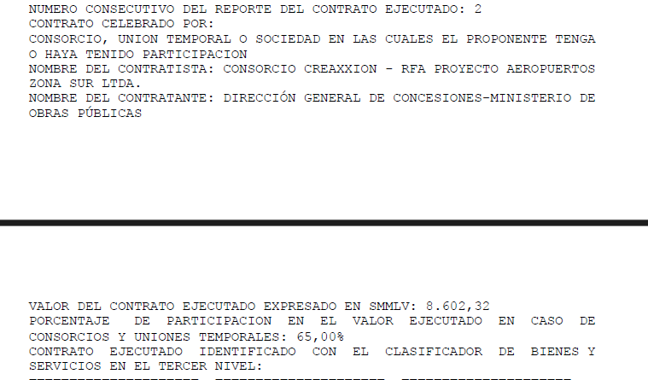
 |  |  | PLAZO (MESES) | 14.0

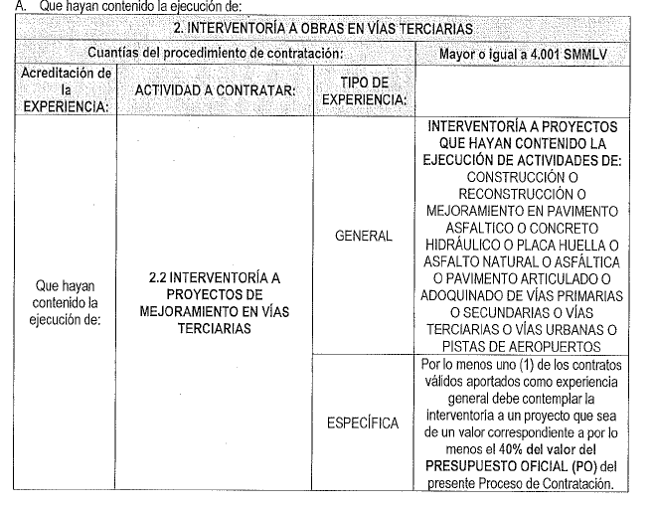

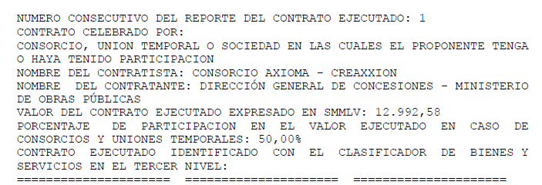

CAPACIDAD FINANCIERA
...
 | PROPONENTE | INTEGRANTE | Mipyme | Índice liquidez: Activo corriente sobre pasivo corriente | NIVEL DE ENDEUDAMIENTO: Pasivo total sobre activo total. | UTILIDAD OPERACIONAL | GASTOS DE INTERESES | RAZÓN DE COBERTURA DE INTERÉS: Utilidad operacional / gastos de intereses | ACTIVO CORRIENTE (AC) | PASIVO CORRIENTE (PC) | CAPITAL DE TRABAJO: CT = AC - PC ≥ CTd El capital de trabajo (CT) del oferente deberá ser mayor o igual al capital de trabajo demandado (CTd): CT ≥ CTd | ACTIVO TOTAL (AT) | PASIVO TOTAL (PT) | PATRIMONIO: P = AT - PT ≥ Pd El patrimonio del oferente deberá ser mayor o igual al Patrimonio demandado requerido (Pd) P ≥ Pd
 | ARREDONDO MADRID INGENIEROS CIVILES S.A.S (AIM S.A.S) CON NIT 890.929122-8 | ARREDONDO MADRID INGENIEROS CIVILES S.A.S (AIM S.A.S) CON NIT 890.929122-8 | SI | 1.92 | 0.375 | $773,554,000.00 | $63,881,000.00 | 12.1 | $ 15,084,588,000 | $ 7,838,052,000 | $ 7,246,536,000 | $ 21,915,206,000 | $ 8,208,586,000 | $ 13,706,620,000
PROPUESTA No 2 | JUAN MANUEL SUÁREZ OSORIO CON CC 98.639.809 | JUAN MANUEL SUÁREZ OSORIO CON CC 98.639.809 | SI | 277.35 | 0.003 | $2,080,117,000.00 | $758,000.00 | 2744.2 | $ 1,770,853,000 | $ 6,385,000 | $ 1,764,468,000 | $ 2,070,853,000 | $ 6,385,000 | $ 2,064,468,000

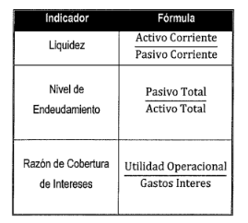
 |  |  |  | Presupuesto oficial (PO) | $ 4,671,615,946
 |  |  |  | Plazo (Meses) | 14.00
 |  |  |  | n | 3.00
 |  |  |  | SMMLV | $ 1,423,500
 |  |  |  | PRESUPUESTO (SMMLV) | 3281.8
 |  |  |  | ANTICIPO | 0%
 |  |  |  | INDICADORES FINANCIEROS | Mipyme | NoMipyme
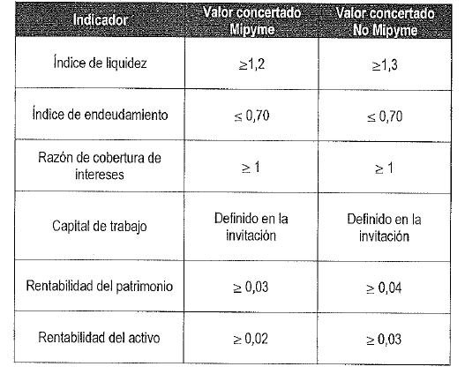
 |  |  |  | Índice liquidez >= | 1.2 | 1.3
 |  |  |  | NIVEL DE ENDEUDAMIENTO <= | 0.7 | 0.7
 |  |  |  | RAZÓN DE COBERTURA DE INTERÉS >= | 1 | 1
 |  |  |  | CAPITAL DE TRABAJO >= | $ 1,001,060,559.86 | $ 1,001,060,559.86
 |  |  |  | PATRIMONIO >= | $ - | $ -
 |  |  |  | RENTABILIDAD SOBRE EL PATRIMONIO: >= | 0.03 | 0.04 |  |  |  |  |  | #DIV/0!
 |  |  |  | RENTABILIDAD SOBRE LOS ACTIVOS: >= | 0.02 | 0.03

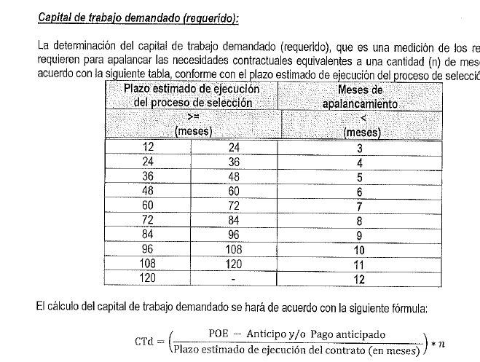

CAPACIDAD ORGANIZACIONAL
...
RENTING DE ANTIOQUIA - RENTAN
PROPUESTA | PROPONENTE | RENTABILIDAD SOBRE EL PATRIMONIO: igual o superior a Mypime 0.03 NoMypme 0.04 | RENTABILIDAD SOBRE LOS ACTIVOS: igual o superior a Mypime 0.02 NoMypime 0.03 | CUMPLE/NO CUMPLE CAPACIDAD ORGANIZACIONAL
PROPUESTA No. 2 | ARREDONDO MADRID INGENIEROS CIVILES S.A.S (AIM S.A.S) CON NIT 890.929122-8 | 0.056 | 0.035 | CUMPLE
 | CUMPLE/NO CUMPLE | CUMPLE | CUMPLE
PROPUESTA No. 2 | JUAN MANUEL SUÁREZ OSORIO CON CC 98.639.809 | 1.008 | 1.004 | CUMPLE
 | CUMPLE/NO CUMPLE | CUMPLE | CUMPLE

